Sheet1
รูปประกอบ | ชื่อรุ่น | ชื่อแบร์น | รหัส | ชื่อเรียกภาษาไทย | โค๊ตหมวดหลัก | โค๊ตหมวดรอง | โค๊ตหมวดย่อย | เลขลำดับ | ระบุทรัพย์สิน | ตำแหน่งที่อยู่ |  | ประเภทงาน | ตำแหน่งที่ใช้ | จำนวน max | จำนวน min สั่งซื้อ | นับจริง
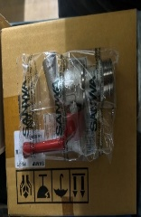 |  |  |  | ก็อกน้ำ 5หุน | SN | CW | BC | 001 | n | ST | 28/03/2026 | อุปกรณ์ระเบียงห้อง | สั่งผิดใช้ไม่ได้ | 0 | 0 | 6
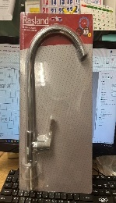 |  | rasland | RA 20c5335 | ก็อกซิงค์เคาเตอร์ | SN | CW | KT | 001 |  |  |  | อุปกรณ์อ่างล้างจาน | อ่างล้างจาน | 5 | 2 | 0
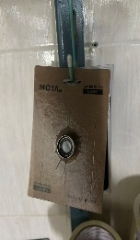 |  |  |  | ปากกรองก็อกน้ำเกลียวใน | SN | CW | KT | 002 |  |  |  | อุปกรณ์ห้องน้ำ | ก็อกน้ำอ่างล้างหน้า | 4 | 2
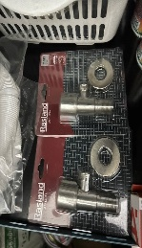 |  | rasland |  | สต็อปวาล์ว 4 หุน | SN | CW | SP | 001 |  |  |  | อุปกรณ์ห้องน้ำ | ทางออกน้ำทุกจุด | 6 | 2
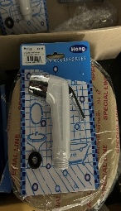 |  | Hang | SB-02 | หัวฉีดชำระ | SN | CW | SP | 002 |  |  |  | อุปกรณ์ห้องน้ำ | ห้องน้ำ ไทร์ป A B C | 4
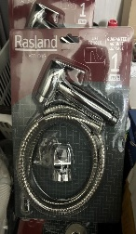 |  | rasland | RA H811-H681 | ชุดสายฉีดชำระ | SN | CW | SP | 003 |  |  |  | อุปกรณ์ห้องน้ำ | ห้องน้ำ | 6
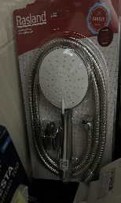 |  | rasland | Ra 16cs02/chrome | ชุดฝักบัวพร้อมสาย | SN | CW | SP | 004 |  |  |  | อุปกรณ์ห้องน้ำ | ห้องน้ำ | 5
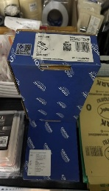 | buloop | grohe | 32857001 | ก็อกอ่างล้างหน้า | SN | CW | SP | 005 |  |  |  | อุปกรณ์ห้องน้ำ | ห้องน้ำไทร์ป ABC | 2 |  | 1

